美团
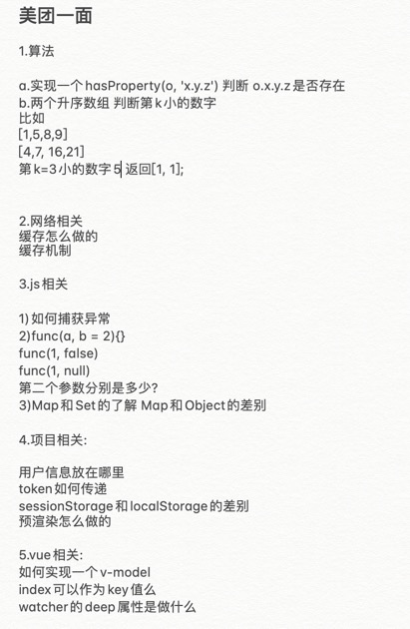
小象 | 优选 供应链 | 快驴 | 到店 | 外卖 | 金融 | 优选业务研发
一面: 项目提问，主要是fsp的实现和问题，问的比较细 http缓存，状态码 事件循环，promise vue性能优化，数据劫持，响应式原理 算法1：实现函数 forEach(arr, cb) ，使cb逐个处理arr中的元素，一次处理可能是同步的，也可能是异步的，要求处理完成当前元素才能处理下一个。forEach([1,2,3], cb) 算法2：给定任意二维数组，输出所有的排列组合项。比如 [['A','B', 'C'], ['a','b', 'c'], [1, 2]]，输出 ['Aa1','Aa2','Ab1','Ab2','Ba1','Ba2','Bb1','Bb2'] 二面： 项目提问，flutter和前端组件库 对象深拷贝，主要是基础类型，map，set拷贝和key为symbol的处理 | 美团优选 供应链 前端面试题更新 一面 Vue实现原理 Vue是如何监听数组的 Vue-router实现原理 vue双向绑定实现原理 防抖、节流 Promise相关方法用法 宏任务、微任务（有代码需要说出打印的顺序） Watch监听是否进入页面就会执行，如果想已进入页面就执行该怎样做 webpack的loader和plugin 算法： 两个大数相加 |  |  |  |  | 面试题更新-美团优选-业务研发-前端一面-3.9 专业技术： url输入浏览器到展示页面的流程 浏览器的渲染流程机制 页面加载优化的衡量标准 两个有序数组的归并 promise.all的实现 线上错误监控 软性： 为啥选择转行it，为啥选择转到前端 为啥出来看机会
一面： vue相关 defineProperty应用 const lx = { num:1, pv: (a)=>{ console.log('pv', a) } } lx每次执行pv方法的时候，打印日志 console.log('be called', a); promise相关。 try{ return Promise.reject(2).catch() // return await Promise.reject(2) }catch(e){ console.log(e) } 合并两个有序数组 实现flat 二面： 项目相关。最突出的项目，核心功能。 在从左向右和从上往下皆为升序的二维数组中，查找一个数是否存在，存在的话输出它的位置。 [ [1,2, 3, 15], [4,5,10,16], [7,8,11,17] ] deepEqual 比较两个对象是否相等 var obj = { a: 1, b: { c: function() {} } } var obj1 = { a:1, b: { c:function() {} } } NaN NaN | 团优选供应链 前端面试题更新： 一面：1.手写promise all。 2.redux最佳实践. 3.构建脚本优化。 4. react渲染原理。 5.手写大数相加。 6.reactkeepalive 7.项目相关挺多的。 二面：1.http.https. 2. 页面渲染原理。 3.链表反转。 项目聊天为主 美团优选 供应链 前端二面 1、业务相关 2、微信渲染h5页面的过程 3、防抖、节流 手写节流 4、两个链表相加：链表1：1->4->9->8 链表2：2->5 返回链表3：1->5->2->3
二面： 项目提问、flutter和前端组件库 二维数组 查找 是否存在 实现异步的 forEach 方法 | 一面[1a,2b,3c,3b] 找出出现字符最多的 并且数字相加的值 二面abcdeddef 出现次数最多的字符和次数 主要是围绕项目去谈的
面试： 1. 实现 getProperty(obj, 'x.y.z') 返回 value 值。 2. React setState 的异步问题，连续 setState ，最终 state 值是？ 3. 箭头函数和普通函数的区别。

VIPKID
大米网校
1、JS执行机制。2、输出结果。3、call apply bind 都是做什么的？4、手动实现一个bind。5、图2 6、<keep-alive></keep-alive>的作用是什么? 相关生命周期？7、Vue 的双向数据绑定是如何实现的？8、从小到大进行排序 [5, [3,1], [4, [6,9 ]]] | 1、怎么创建bfc 2 、h5与app交互原理 3、怎么做ci、cd 4、介绍闭包 5、什么是作用域作用域链 6、说一下原型和原型链 7、Map、Set、weakMap、weakSet、object、Array区别以及set去重原理 8、vue生命周期 9、 seo优化方案 10、 函数节流、函数防抖的区别 11、call apply bind 都是做什么的？12、手动实现一个bind 13、node中间件是什么，怎么应用 14、node怎么错误处理方案 15、怎么做负载均衡 16、linux怎么查看日志 17、高效定位线上异常方案
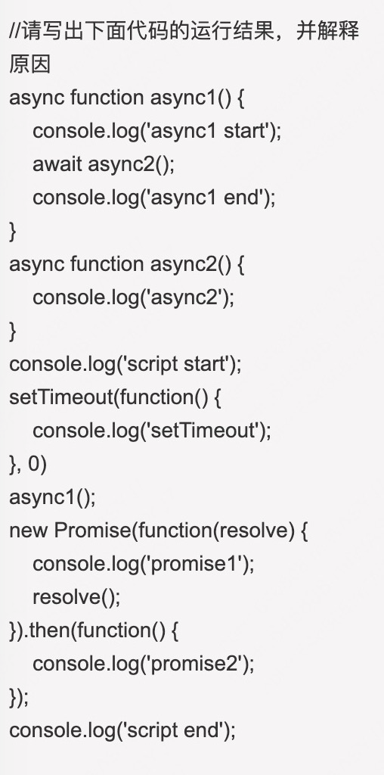

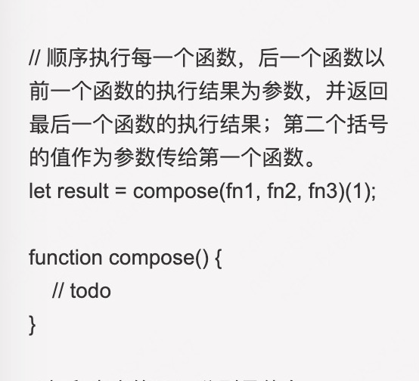
1. bfc是什么 2. z-index失效 3. 等高等宽的盒子，css如何实现，仅设置width的宽度 4. 常用的布局方法，flex有遇到哪些兼容性问题 5. 微前端有哪些方案 6. 白屏问题是什么，如何解决 7. vue 中 data为什么是函数返回形式，双向绑定是什么 8. vue双向绑定失效原因？ 9. RN中遇到过哪些坑吗？ 10. 防抖和节流是什么，如何实现 11. 未来3~5年的规划 12. 有什么问题问我 + 2面 1. vue双向绑定原理 2. vue diff原理 3. webpack是什么？原理 4. 团队管理方面的思考 5. 如何带人 + 3面 1. 继承的方法 2. vue3中的新特性是什么，有哪些优缺点 3. vuex原理 4. vue 性能优化方案 5. 闭包 6. 谈一谈 nextTick 的原理

UMU
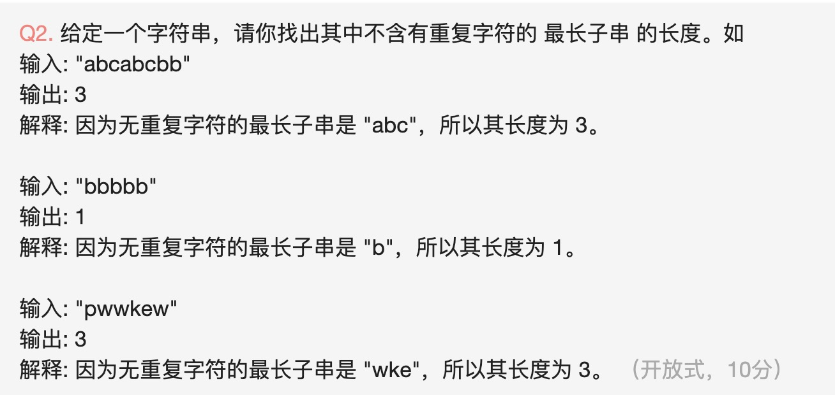 | 1、实现promise 2、实现二叉树diff 3.其余都是围绕项目讨论的 | 面试题更新 UMU-前端-一面 1 将一个html 元素转换成 虚拟dom节点，详述过程 2 angularJs1.0和vuex状态管理的区别，以及vuex 原理 3 angularJS到Vue的重构选型过程，为什么选型vue作为前端框架 4 vue diff算法详细描述 | UMU一面： 1. Html + CSS布局和浏览器渲染原理 2. 交互体验有哪些原则，优化点？ 3. jpg 和 JPEG 在存储和传输上有什么区别？ 4. 作用域链很长很长，好吗？原因 5. weakMap，weak体现在哪里？ 6. scss/less中为什么要有函数这个设计？ 7. echarts绘图，下拉加载很多很多的canvas，会造成一定的性能问题，有什么优化方案？ 8. React Hooks 9. SSR 10. 组件设计原则 11. 如何做代码重构 12. 让你做Code Review，你觉得需要关注哪些点？ 13. 研究生做什么？ 14. 和别人相比，你的优点是什么？ 15. 未来三年规划，偏向web还是全栈，还是UA/UE都想接触？ 16. 一些其他的软问题
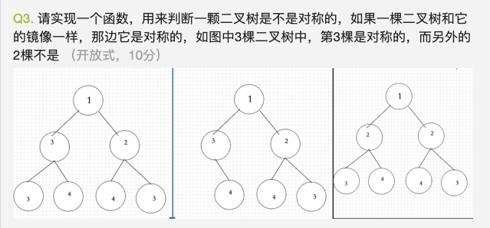 | 1.Promise的实现方式 2.二叉树的相等判断 3.太基础的知识 4.围绕项目问的
 | typescript动态类型检查 redis存储的结构 mysql的树结构 如何写express框架（有哪些注意事项）
其他是一些codereview注意事项啊，日常设计原则的 的题

天眼查
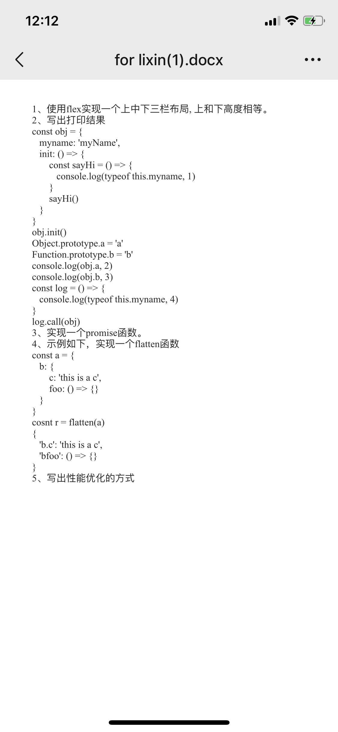
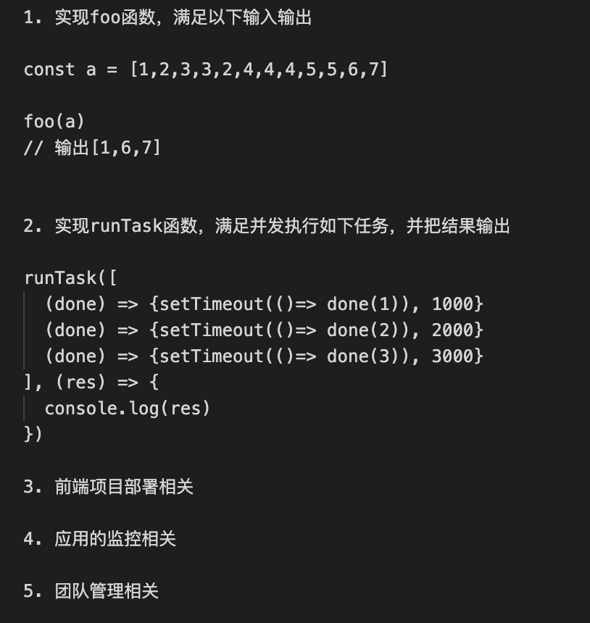 一面 基础数据类型 数组过滤方法 数组那些会改变原数组 哪些不会 数组具体方法都在什么场景用 深拷贝实现 浅拷贝实现 bind 用call实现 防抖和节流写法和解释 vue和react区别 this指向问题 http状态码 状态码代表意思 数组扁平化写法 多种 排序方法多种 二面 常用es6方法 父子组件传值 git地址 博客地址 双向绑定原理 vue生命周期 缓存机制 路由的hash和history不同 promise
继承原型链 创建私有变量 实现防抖和节流 设计热更新机制 描述模块化方案 描述虚拟dom
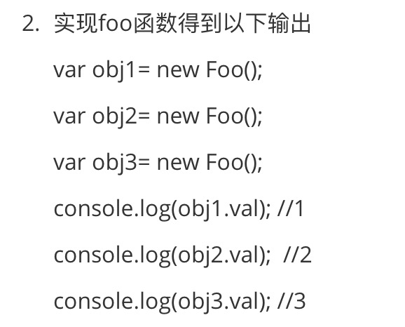

1.node中间件/模块引用机制 2.koa洋葱模型，ctx.next执行顺序 3.pm2如何实现多线程 4.pm2线程守护重启机制 5.浏览器输入url后经历的具体流程 6.浏览器页面渲染过程 7.回流和重绘，什么情况下触发 8.虚拟dom是什么，dom和虚拟dom分别存储在哪里 9.Vue2.0和Vue3.0对数据双向绑定的不同处理 10.实现一个方法function isTypeOf(target, type) {} 如果target的数据类型是type，则返回true，否则返回false target包含es6新增类型数据，type全小写字符串
/** * 识别某变量为对应类型，包含ES6最新的类型 * @param {*} target - 待识别的变量 * @param {String} type - 被判断的类型，全小写字符 * @returns {boolean} 是否为被判断的类型 */ function isType(target, type){} // 示例 let a = '111'; isType(a, 'string') 返回值为true isType(a, 'number') 返回值为false
1,自我介绍 2，浏览从地址栏输入url，到拿到响应结果，都经历了什么 3，http缓存机制，缓存协商，缓存校验，http状态码304,last-modify, etag是干什么的，两者区别。 4，浏览器渲染页面，遇到script会阻塞页面渲染，如何做到不阻塞，async和defer属性用法和区别 5，变量提升，函数声明for (var i = 0; i < 10; i++) { setTimeout(() => { console.log(i) }, 10);}如果打每一项i，应该怎么做 6，任务队列：什么是宏任务，什么是微任务。console.log('script start')async function async1() { await async2() console.log('async1 end')}async function async2() { console.log('async2 end')}async1()setTimeout(function() { console.log('setTimeout')}, 0)new Promise(resolve => { console.log('Promise') resolve()}) .then(function() { console.log('promise1') }) .then(function() { console.log('promise2') })console.log('script end’) 7，截流与防抖 8，二叉树遍历，算法：实现一个二叉树的深度const root = { val: 3, left: { val: 9 }, right: { val: 20, left: { val: 15, left: null, right: null }, right: { val: 7, left: null, right: null }, },}; // 3 9，函数递归调用，谈谈尾调优化 10，Promise都了解什么 11，localstorage和cookie的区别，大小限制都是多少
天眼查前端面试： 主要还是项目，项目方案，实现细节，问的不是很深，基本没有考察基础题目 代码题目： 1. let arr = [3,6,5,4,4,4,5,8] foo(arr) // [3,6,8] 2. 手写promise.all或者写最常使用的方法 3. [123,456,231,412]，个位数排序

